ALO.1
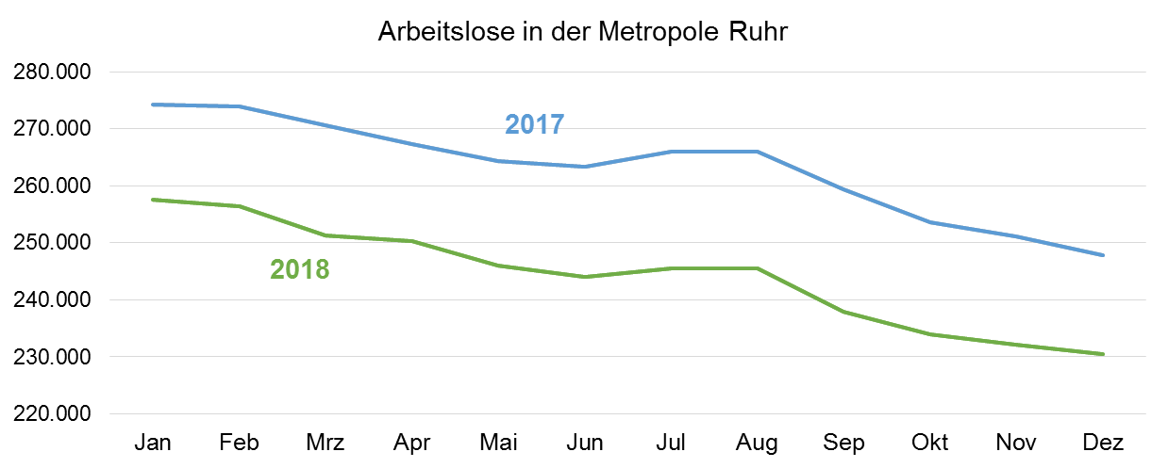
ALO.1 | Arbeitslose in der Metropole Ruhr
 | Überblick
 | Stand: 28. Dezember 2018

 | Arbeitslosenquoten insgesamt |  |  | Arbeitslose | Veränderung gegenüber
 | Dec-18 | Nov-18 | Dec-17 | Dec-18 | Nov-18 |  | Dec-17
 | % | % | % | absolut | absolut | % | absolut | %

Metropole Ruhr | 8.6 | 8.7 | 9.4 | 230,416 | -1,690 | -0.7 | -17,449 | -7.0
NRW | 6.4 | 6.4 | 7.0 | 614,753 | -2,473 | -0.4 | -47,670 | -7.2
NRW ohne Metropole Ruhr | 5.5 | 5.5 | 6.0 | 384,337 | -783 | -0.2 | -30,221 | -7.3

Quelle: Bundesagentur für Arbeit
Bearbeitung: Regionalstatistik Ruhr.

